画面レイアウト
概要
IDとパスワードによりシステムにログインできる

画面レイアウト

KKS01010 | ログイン

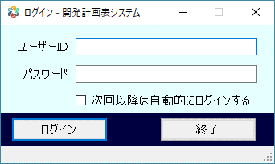

KKS01011 | 権限解除ダイアログ

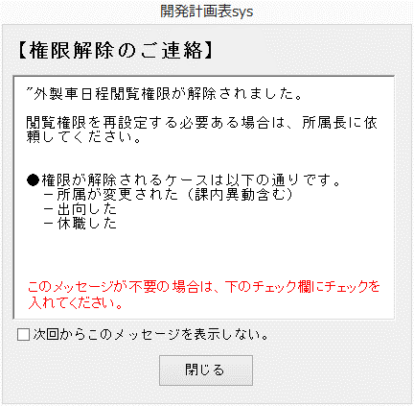
権限解除

1.所属担当が変更された場合 ※担当、課、部
2.変更前の就業状態が「在籍」か「応援中」で変更後が「退職」か「出向中」か「休職中」の場合
3.変更前の区分（アクセスレベル）が「担当」か「一般」で変更後が「職制」の場合
上記に該当する人事異動（データメンテユーティリティ）を行った場合
1.各閲覧権限テーブルのデータ削除
2.「試験計画_権限解除状況」テーブルに初期化した職番（PERSONEL_ID）と初期化した権限（他部署閲覧権限、派遣者閲覧権限、開発日程閲覧権限、外製車日程閲覧権限、PU制御開発日程閲覧権限）のレコードを追加
ログイン処理
初期化された職員がログインした時に初期化した旨のメッセージを表示する仕様
※「次回から・・・」にチェックを入れ、閉じた場合、「試験計画_権限解除状況」テーブルの「メッセージ非表示」を更新

素材
■画面素材

１．表示項目

 | 項目名 | テキスト

項目名
テキスト

２．テキストフィールド

項目名
テキスト

３．セレクトボックス

 | 項目名 | 選択肢 |  |  |  |  |  | ▼

項目名
選択肢
 |  |  |  |  |  |  |  | ▼

４．ラジオボタン

 | 項目名 | ○ | 要素名 | ● | 要素名 | ○ | 要素名

項目名
○要素名 ●要素名 ○要素名

５．チェックボックス

 | 項目名 | □ | 要素名 | ■ | 要素名 | ■ | 要素名

項目名
□要素名 ■要素名 ■要素名

５．テキストエリア

項目名
テキスト
 |  |  |  |  |  |  |  | ▲

 |  |  |  |  |  |  |  | ▼

６．ボタン

ボタン名

